P1
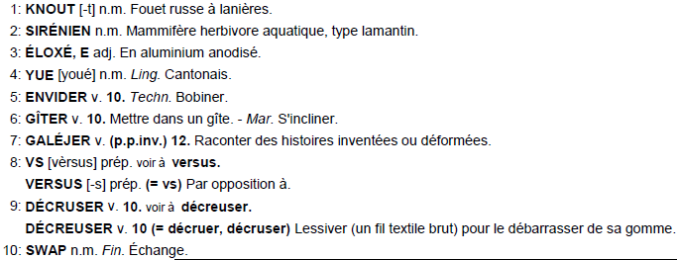
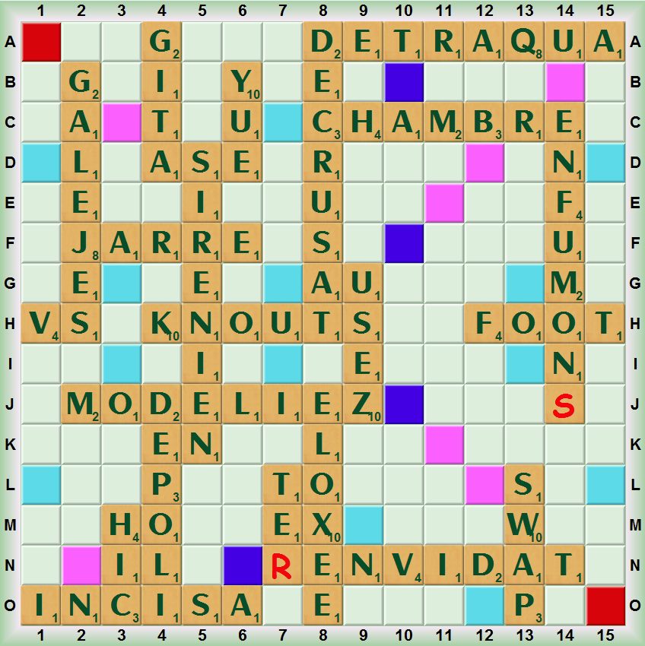
Partie 1 | Multiplex du 12/10/2014

Coup | Tirage | Solution | Place | Score | Sous-top | Coup | Commentaires ou appuis manquants
1. | UENKOET |  |  |  |  | 1.
2. | EE+NRISI | KNOUT | H 4 | 48 | (KOTE, H 5, 26) | 2. | SENIORIE, USINIERE, INERTIES
3. | DLOEIMZ | SIRÉNIEN | 5D | 82 | (IRIENNES, 5D, 82) | 3.
4. | TEVELOX | MODELIEZ | J 2 | 75 | (MODULIEZ, 7E, 72) | 4. | VELOUTEUX s/2 U
5. | TV+DAUEY | ÉLOXÉE | 8J | 48 | (TÉLEX, 4A, 45) | 5.
6. | ADTV+GNI | YUE | 6B | 34 | (RYAD, F 5, 34) | 6.
7. | G+AEAIIT | ENVIDÂT | N 8 | 38 | (VANITY, B 1, 36) | 7. | IMAGEAIT, AGITERAI, ATTIGEAI
8. | AEI+GJER | GÎTA | 4A | 20 | (DATAGE, 4J, 20) | 8. | REJUGEAI s/U
9. | EGI+PLLO | JARRE | F 2 | 30 | (JARDE, 12K, 28) | 9. | GOUPILLE s/U
10. | GL+EUAHE | DÉPOLI | 4J | 22 | (DIPLOÉ, 4J, 22) | 10.
11. | HU+QIEIS | GALÈJE | 2B | 28 | (EH, G 2, 27) | 11.
12. | HIIQ+CCS | USEZ | 9G | 30 | (QUIETS, 14J, 29) | 12.
13. | -NSASSDI | HIC | 3M | 32 | (CHILIS, N 1, 26) | 13. | DESSINAS, DINASSES, DISSONAS
14. | DSS+VEUA | INCISA | O 1 | 24 | (AS, H 1, 21) | 14.
15. | ADESU+CR | VS | H 1 | 30 | (DÉVASAS, 13I, 26) | 15.
16. | URQAETA | DÉCRUSÂT | 8A | 88 | (COUARDES, L 7, 72) | 16.
17. | HPWARBS | DÉTRAQUA | A 8 | 101 | (CRAQUETA, C 8, 86) | 17.
18. | ABHR+MTE | SWAP | 13L | 30 | (WADS, 12L, 30) | 18.
19. | T+B?MFNE | CHAMBRE | C 8 | 38 | (CHTARBÉ, C 8, 36) | 19. | FLAMBENT s/A ou L
20. | -NFMOU?N | TE(R)* | 7L | 28 | (BÉSeF, L11, 26) | 20.
21. | TLORBF | ENFUMON(S) | 14C | 63 | (FONs, 9L, 27) | 21. | FLOBERT s/E
 |  | FOOT | H12 | 33 | (FLOT, H12, 33)
 |  |  |  | 922

P2
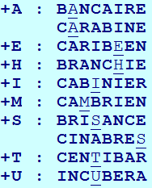
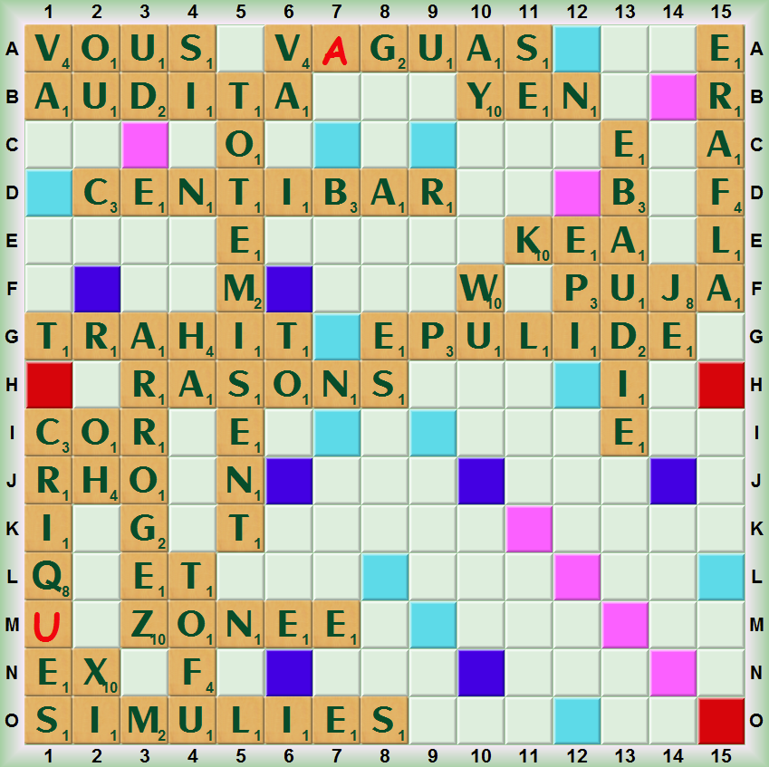
Partie 2 | Multiplex du 12/10/2014

Coup | Tirage | Solution | Place | Score | Sous-top | Coup | Commentaires
1. | ASSNROO |  |  |  |  | 1.
2. | O+EARZOG | RASONS | H 3 | 14 | (ROSONS, H 3, 14) | 2.
3. | O+MIEETT | ARROGEZ | 3G | 38 | (AZORER, 3C, 32) | 3. | EMOTTIEZ ou OMETTIEZ s/Z
4. | NADTOLD | TOTÉMISE | 5B | 68 | (ÉMIETTE, L 3, 18) | 4. | DODELINAT s/E+I
5. | ADDLO+IH | TOTÉMISENT | 5B | 22 | (TAON, 2G, 21) | 5.
6. | ADDIL+AU | OH | 2I | 28 | (HALO, 6E, 21) | 6. | ALAUDIDÉ s/E
7. | -USSOVVU | AUDITA | B 1 | 18 | (DILATA, D 1, 18) | 7.
8. | SUV+G?AU | VOUS* | A 1 | 47 | (VS, A 1, 32) | 8.
9. | U+PEEIDL | V(A)GUAS | A 6 | 32 | (VAGUeS, A 6, 32) | 9. | aurait pu scrabbler s/V,O,S,C
10. | ASHPJNU | ÉPULIDE | G 8 | 67 | (DÉPITE, D 1, 22) | 10.
11. | -QRS?CEI | PUJA* | F12 | 61 | (PANSU, 15D, 41) | 11. | voir les sous-tops ci-dessous
12. | FAWNREL | CRIQ(U)ES | 1I | 130 | (PICRIQuES, 12F, 94) | 12.
13. | NW+CAXEI | ÉRAFLA | 15A | 39 | (RENFLA, 15A, 39) | 13.
14. | ACENW+RB | XI | 2N | 46 | (ANOXIE, 6F, 43) | 14. | BREITSCHWANZ s/5 appuis !
15. | ABCENR+I | WU | 10F | 31 | (NACRER, B10, 26) | 15. | CINABRE sec ne passe pas (*)
16. | YEEEENB | CENTIBAR | D 2 | 76 | (NACRER, B10, 26) | 16. | EMBRYOGENESE s/5 appuis
17. | BEEE+AIL | YEN | B10 | 65 | (MYE, F 5, 33) | 17. | BALEINEE s/N
18. | EL+OEEKR | ÉBAUDIE | 13C | 22 | (BIAUDE, 13C, 18) | 18. | RELOOKEE s/O
19. | EELOR+LN | KÉA | E11 | 29 | (KOB, D11, 28) | 19. | ENCOLLER s/C, RONDELLE s/D
20. | -URLLTFM | ZONÉE | M 3 | 15 | (ZONER, M 3, 15) | 20.
21. | -ITTRHMM | TOFU | 4L | 20 | (TURF, N 7, 17) | 21.
22. | IMM+SENL | TRAHIT* | G 1 | 16 | (ÉMIT, I 5, 15) | 22. | LEMMINGS s/G
 |  | SIMULIES | O 1 | 27 | (SEL, 8M, 24)
 |  |  |  | 911
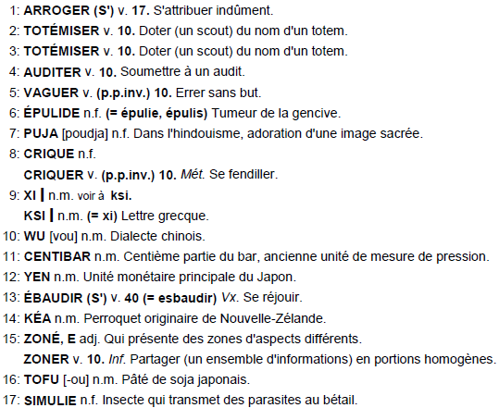
 |  |  |  |  |  |  | Les sous-tops du coup n°11 :
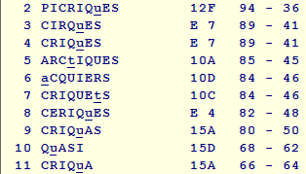

 |  |  |  |  |  |  |  | (*) les appuis absents du tirage n°15 :

P3
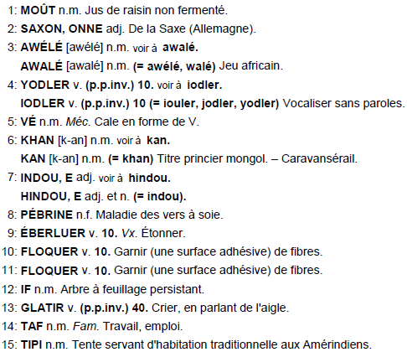
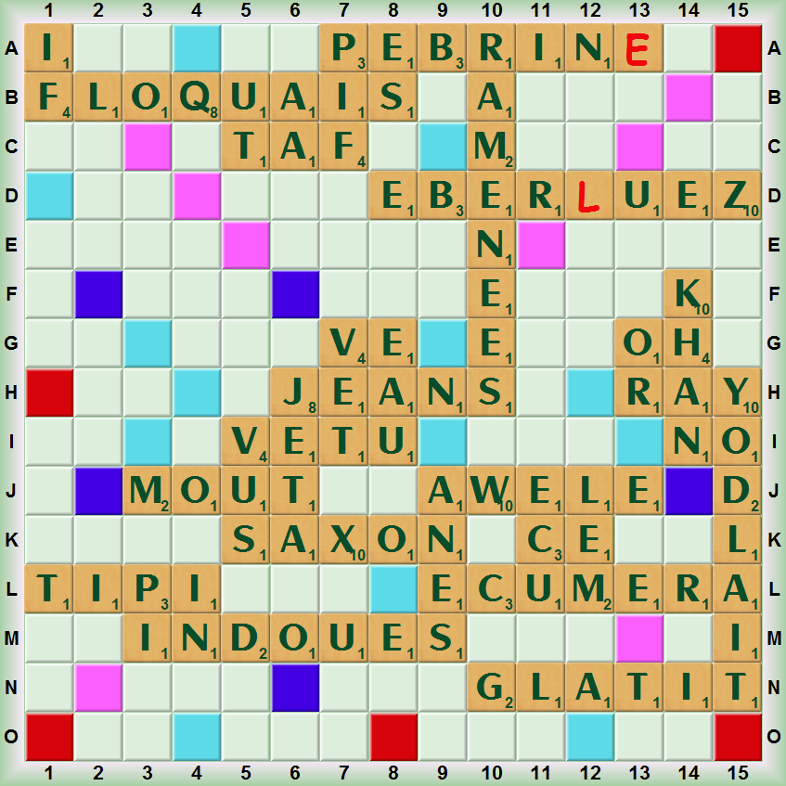
Partie 3 | Multiplex du 12/10/2014

Coup | Tirage | Solution | Place | Score | Sous-top | Coup | Commentaires
1. | AJVOOEN |  |  |  |  | 1.
2. | OOV+UTME | JEAN | H 6 | 22 | (JAN, H 6, 20) | 2.
3. | MOO+SXUT | VÊTU | I 5 | 22 | (VŒU, I 4, 20) | 3.
4. | OSX+CAEN | MOÛT | J 3 | 24 | (MUST, J 3, 24) | 4. | EXAUCONS s/U, EXCAVONS s/V
5. | CE+EWLAU | SAXON | K 5 | 51 | (SAXE, K 5, 49) | 5. | CRAWLEUSE s/R + S
6. | CU+REMAE | AWÉLÉ | J 9 | 36 | (ÉWÉ, J 9, 34) | 6.
7. | TLYOIUD | ÉCUMERA | L 9 | 75 | (MACÉRÉE, 11E, 40) | 7.
8. | U+GEIVIE | YODLAIT | 15H | 51 | (YODLAI, 15H, 48) | 8. | VIGUERIE s/R
9. | EGIIU+CI | VÉ | G 7 | 22 | (VIGIE, G 8, 19) | 9.
10. | -ATKENUH | CE | K11 | 22 | (CIGUË, M 5, 16) | 10.
11. | -EIUNOSD | KHAN | 14F | 49 | (KHAT, 14F, 49) | 11.
12. | ENAEMSE | INDOUES | M 3 | 75 | (UNIDOSE, M 3, 75) | 12.
13. | ENIRP?B | AMENÉES | 10B | 74 | (ÉMANÉES, 10B, 74) | 13.
14. | ERE?ZBU | PÉBRIN(E) | A 7 | 92 | (BIPÈRENt, D 5, 74) | 14. | ZERUMBE(T) , C6, 92
15. | IFAOUQL | ÉBER(L)UEZ | D 8 | 108 | (EmBUEREZ, D 6, 92) | 15.
16. | SDLIRIR | FLOQUAI | B 1 | 92 | (QUIZ, 15A, 60) | 16.
17. | DIILRR+T | FLOQUAIS | B 1 | 20 | (ÈS, 8A, 20) | 17.
18. | DILRRT+O | IF | 1A | 15 | (ROIDIR, 3A, 14) | 18. | IDOLATRER s/A+E
19. | DILRT+GA | OR | 13G | 21 | (DORTOIR, 3A, 18) | 19.
20. | DR+TPFAT | GLATIT | N10 | 22 | (LIARD, N 3, 22) | 20.
21. | DPRT+IIS | TAF | C 5 | 26 | (PAF, N 1, 21) | 21.
 |  | TIPI | L 1 | 22 | (SIRE, 14A, 19)
 |  |  |  | 941

